상품제안서
심플사각손거울 ST-339(L) | 상품코드: S09754

 |  |  |  |  |  |  | 02-713-8555 | www.synergygift.co.kr
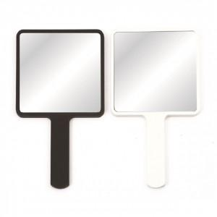

【상세/제작정보】

【인쇄/포장옵션】 | 실크, 풀칼라 / 포장지포장

【공급단가】 | 수량 | 100~ | 300~ | 1,000~ | 3,000~ | 5,000~
*VAT별도 | 화이트 | 2,160원 | 2,030원 | 1,960원 | 1,870원 | 1,840원
 | 블랙 | 2,970원 | 2,790원 | 2,700원 | 2,570원 | 2,530원

【상품 URL】 | https://www.synergygift.co.kr:443/src/goods_detail.php?gdno=2196

